상품제안서
송월타올 30수 180g 호텔수건 더블라인 | 상품코드: F07301

 |  |  |  |  |  |  | 02-412-0044 | www.easy1.co.kr
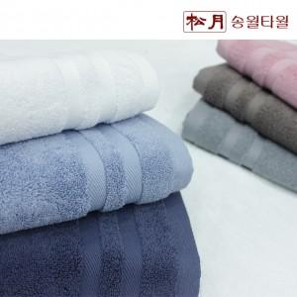

【상세/제작정보】 | 자수인쇄는 글자수 및 디자인 난이도에 따라 비용추가 됩니다.

【인쇄/포장옵션】 | 실크, 자수 / 포장지포장

【공급단가】 | 수량 | 100~ | 300~ | 500~ | 1,000~ | 3,000~
*VAT별도 | 단가 | 5,180원 | 4,990원 | 4,810원 | 4,620원 | 4,440원

【상품 URL】 | https://dev.easy1.co.kr:443/src/goods_detail.php?gdno=7301

